USBARUP.2.1
User Story | USBARUP.2.1
Conversation | UI logics - Overview of Pricing plans page when applying new DB mechanism.
Design | https://www.figma.com/design/nOJoqMlFuZtUxfAQVSzpbG/SBM---UI-Mockups?node-id=4725-181047&m=dev
Card | 1. Pricing page - Having Free, Std, Plus, Pro plan - Current plan = Pro with state = Old

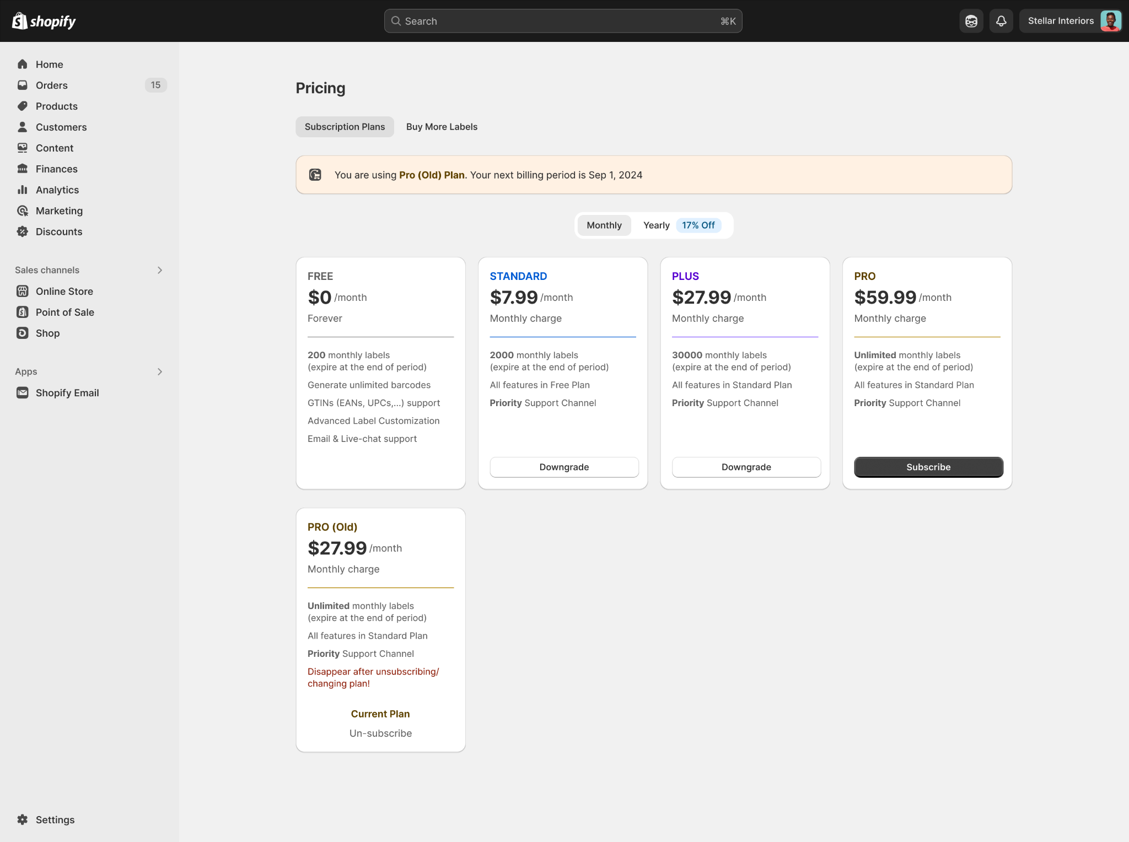

Confirmation | Path
 | Pre-condition: User has installed MS Barcode successfully Path: 1. SBM app -> Pricings page
 | Field Name | Type | Required | Description | DEV | Test
 | Plan Card - Plan details
 | Free plan | Text | N/A | - Dev update the details of plan card as below: 200 monthly labels (expire at the end of period) Generate unlimited barcodes GTINs (EANs, UPCs,...) support Advanced Label Customization Email & Live-chat support | TRUE | TRUE
 | Standard plan | Text | N/A | - Dev update the details of plan card as below: 2000 monthly labels (expire at the end of period) All features in Free Plan Priority Support Channel | TRUE | TRUE
 | Plus plan | Text | N/A | - Dev update the details of plan card as below: 30000 monthly labels (expire at the end of period) All features in Standard Plan Priority Support Channel | TRUE | TRUE
 | Pro plan | Text | N/A | - Dev update the details of plan card as below: Unlimited monthly labels (expire at the end of period) All features in Standard Plan Priority Support Channel | TRUE | TRUE

 | BR1 | - Dev set điều kiện hiển thị UI của các tier - plans trên Pricing page dựa theo state của các plan: + State là active/current: Hiển thị ra giao diện + State là old: Là current plan: Vẫn hiển thị trên giao diện + details plan card tùy theo điều kiện (nói rõ ở US sau) Không phải current plan: Chỉ hiển thị trên các store test được ghi nhận trên biến môi trường => hiện tại app đã work rồi Ẩn khỏi UI + State khác (others): Chỉ hiển thị trên các store test được ghi nhận trên biến môi trường => Cần task set biến môi trường cho state này => Các state future, draft,... đều include trong state khác (others) này (refers to USBARUP.1.2) |  |  | TRUE | TRUE
 | BR2 | - Dev sắp xếp giao diện hiển thị của các Plan cards trên giao diện như sau + Các gói active/current → các gói old (nếu có) → các gói state others (nếu có) (Mockup đang thể hiện Plus plan có state = active) + Trong cùng một nhóm (active/old/other…), sắp xếp các gói theo thứ tự tier dạng asc (tier thấp nhất lên đầu) |  |  | TRUE | TRUE
 | BR3 | - Hiện tại, với app Barcode, đang có các Plan (tier) sau: + Free plan + Standard plan + Pro plan + Plus plan (state = others) => All domains: Hiển thị 3 Plan card và theo thứ tự Free -> Standard -> Pro (Đối ứng với tier 0 - 1 - 3) => Specific domains (những store test): Hiển thị thêm Plus plan, xếp đằng sau Pro plan (do đang là state others) |  |  | TRUE | TRUE
 | BR4 | - Khi set up cho Plus plan show ở All domains được thực hiện (chỉnh DB cho state của Plus = active) => Plus plan chuyển state thành Active, và hiện ở mọi store => Sắp xếp lại Plan card theo logic ở BR2 |  |  | TRUE | TRUE
 | BR5 | - Các Plan card của interval Yearly sẽ follow theo Plan card tương ứng tại Monthly + StandardYear - Standard + ProYear - Pro + PlusYear - Plus => Khi update tier + state của tier/plan bên interval Monthly, update tương ứng cho bên interval Yearly (trừ TH current plan = old và Yearly) |  |  | TRUE | TRUE | Tester note: 1. Các Plan card của interval Yearly sẽ follow theo Plan card tương ứng tại Monthly + StandardYear - Standard: PASSED + ProYear - Pro: PASSED + PlusYear - Plus: PASSED 2. Khi update tier + state của tier/plan bên interval Monthly, update tương ứng cho bên interval Yearly (trừ trường hợp {current plan = old và Yearly}): ~> Test case 1: Check rằng sau khi update state gói Plus (Monthly) từ "others" thành "active", thì gói Plus (Monthly, Yearly) được enable cho all domains: PASSED ~> Test case 2: Check rằng sau khi update tier gói Standard (Monthly) từ "1" (max label: 2000) thành "2" (max label: 30000), thì gói Standard (Yearly) cũng được update tương ứng PASSED ~> Test case 3: User đang đăng ký gói Pro Yearly (Old), check rằng mọi update (price, tier, state) tại plan card Pro (Monthly) và Pro (Yearly) đều không ảnh hưởng đến plan card Pro Yearly (Old) PASSED

